Sheet1
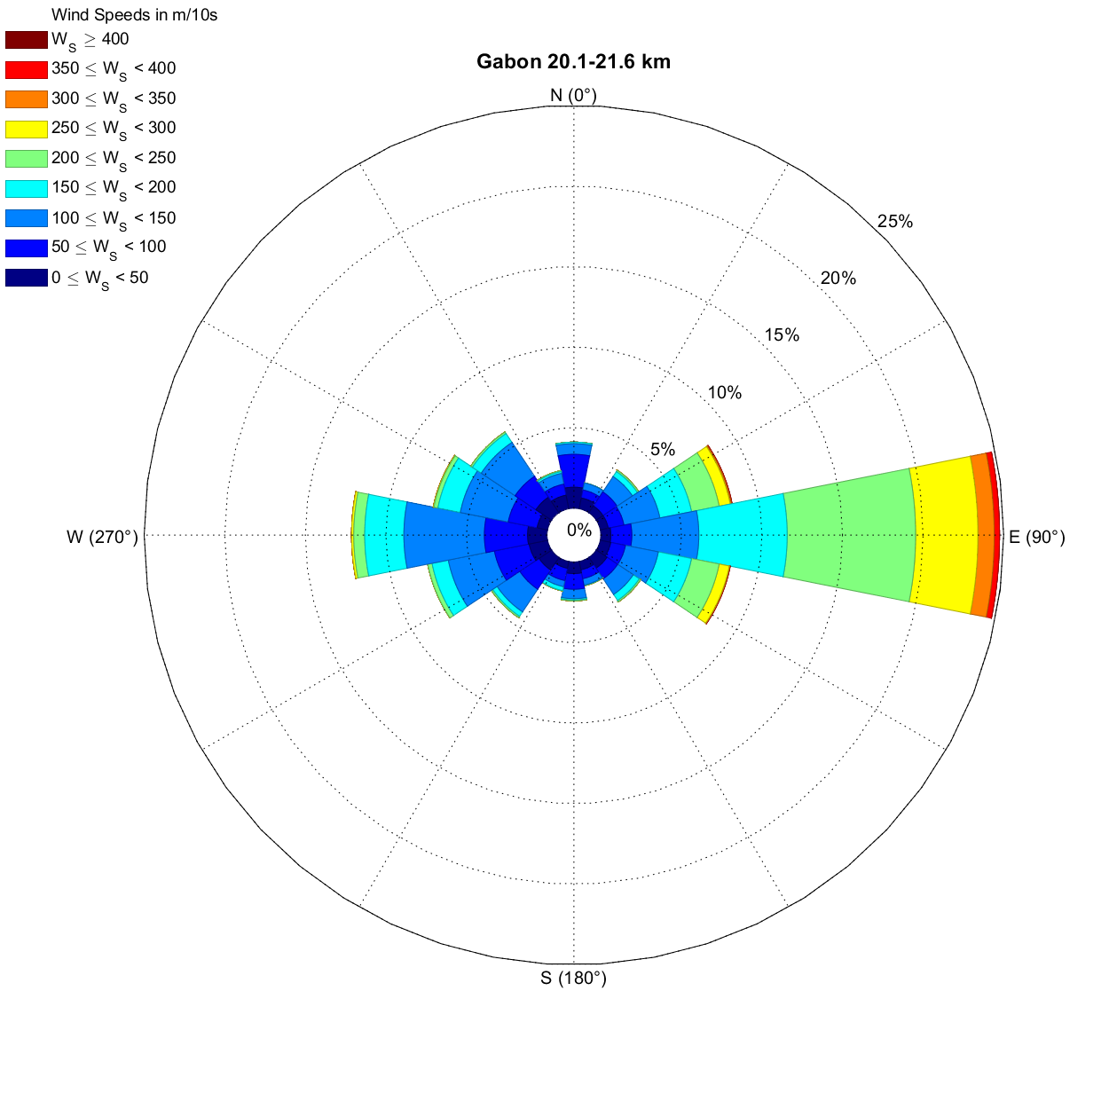
Frequencies (%) |  | Wind Speed Interval
Direction Interval (°) | Avg. Direction | (0 , 50) | [50 , 100) | [100 , 150) | [150 , 200) | [200 , 250) | [250 , 300) | [300 , 350) | [350 , 400) | [400 , Inf) | TOTAL
[348.75 , 11.25) | 0 | 1.3022351798 | 2.0408163265 | 0.66083576288 | 0.097181729835 | 0 | 0 | 0 | 0 | 0 | 4.101068999
[11.25 , 33.75) | 22.5 | 0.68027210884 | 0.50534499514 | 0.44703595724 | 0 | 0 | 0 | 0 | 0 | 0 | 1.6326530612
[33.75 , 56.25) | 45 | 0.50534499514 | 1.0495626822 | 1.1467444121 | 0.36929057337 | 0.097181729835 | 0 | 0 | 0 | 0 | 3.1681243926
[56.25 , 78.75) | 67.5 | 0.50534499514 | 0.99125364431 | 2.2740524781 | 2.0019436346 | 1.749271137 | 0.69970845481 | 0.077745383868 | 0.038872691934 | 0 | 8.3381924198
[78.75 , 101.25) | 90 | 0.62196307094 | 1.3022351798 | 4.1593780369 | 5.4810495627 | 7.9689018465 | 3.8678328474 | 1.0106899903 | 0.33041788144 | 0 | 24.742468416
[101.25 , 123.75) | 112.5 | 0.66083576288 | 0.93294460641 | 2.0796890185 | 2.0991253644 | 1.749271137 | 0.64139941691 | 0.019436345967 | 0.038872691934 | 0 | 8.221574344
[123.75 , 146.25) | 135 | 0.79689018465 | 0.79689018465 | 1.166180758 | 0.44703595724 | 0.097181729835 | 0 | 0 | 0 | 0 | 3.3041788144
[146.25 , 168.75) | 157.5 | 0.52478134111 | 0.56365403304 | 0.40816326531 | 0 | 0.038872691934 | 0 | 0 | 0 | 0 | 1.5354713314
[168.75 , 191.25) | 180 | 0.71914480078 | 0.97181729835 | 0.58309037901 | 0.077745383868 | 0.058309037901 | 0 | 0 | 0 | 0 | 2.4101068999
[191.25 , 213.75) | 202.5 | 0.42759961127 | 0.77745383868 | 0.38872691934 | 0.25267249757 | 0.019436345967 | 0 | 0 | 0 | 0 | 1.8658892128
[213.75 , 236.25) | 225 | 0.93294460641 | 1.4382896016 | 1.6909620991 | 0.33041788144 | 0.097181729835 | 0 | 0 | 0 | 0 | 4.4897959184
[236.25 , 258.75) | 247.5 | 1.166180758 | 2.1963070943 | 2.915451895 | 1.0301263362 | 0.27210884354 | 0 | 0 | 0 | 0 | 7.5801749271
[258.75 , 281.25) | 270 | 1.20505345 | 2.6822157434 | 4.9951409135 | 2.4295432459 | 0.68027210884 | 0.13605442177 | 0 | 0 | 0 | 12.128279883
[281.25 , 303.75) | 292.5 | 0.66083576288 | 1.8270165209 | 3.0320699708 | 1.4188532556 | 0.25267249757 | 0.038872691934 | 0 | 0 | 0 | 7.2303206997
[303.75 , 326.25) | 315 | 1.166180758 | 1.5549076774 | 2.5267249757 | 0.66083576288 | 0.1166180758 | 0 | 0 | 0 | 0 | 6.0252672498
[326.25 , 348.75) | 337.5 | 0.85519922255 | 0.69970845481 | 0.68027210884 | 0.1166180758 | 0.058309037901 | 0 | 0 | 0 | 0 | 2.4101068999
[0 , 360) | TOTAL | 12.730806608 | 20.330417881 | 29.15451895 | 16.812439261 | 13.255587949 | 5.3838678328 | 1.1078717201 | 0.40816326531 | 0 | 99.183673469
No Direction | Wind Speed = 0 |  |  |  |  |  |  |  |  |  | 0.81632653061

